工作表1
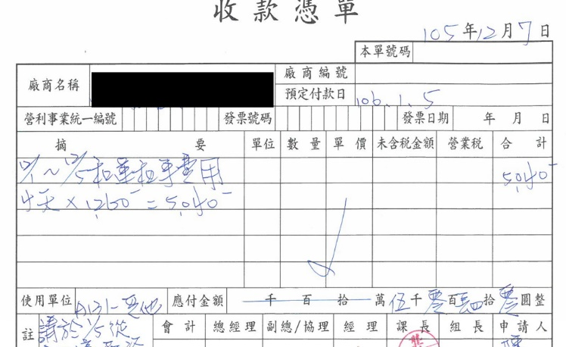
表頭
類別 |  | 次類別
收款 |  | 下腳料_鐵屑鐵塊
 |  | 電腦報廢出售
 |  | 咖啡機
 |  | 租車自付

付款 |  | 水費
 |  | 電費
 |  | 電話費
 |  | 生活垃圾清運
 |  | 廢水處理
 |  | 木棧板清理

單號 | 2016122001 | (自動日期取號)
類別: | 收款 |  | 次類別: | 租車自付
收款廠商: |  |  | 預定付款日: |  | 2017-01-05
營利事業統編: |  |  | 發票號碼: |  |  | 發票日期:
備註: | 請於1/5……….
項次 | 摘要 | 單位 | 數量 | 單價 | 未稅金額 | 營業稅 | 合計
1 | 12/1~12/5………. |  | 1 | 5040 | 5040 |  | 5040
2 | OOXX |  | 2 | 50 | 100 |  | 100
3
4
 |  |  |  | 合計 | 5140 |  | 5140

單號 | 類別: | 次類別: | 收款廠商: | 預定付款日: | 發票號碼: | 發票日期: | 備註: | 項次 | 摘要 | 單位 | 數量 | 單價 | 未稅金額 | 營業稅 | 合計
 |  |  |  |  |  |  |  | 1 | 12/1~12/5………. |  | 1 | 5040 | 5040 |  | 5040
 |  |  |  |  |  |  |  | 2 | OOXX |  | 2 | 50 | 100 |  | 100

